收益weekly
CB收益表
7/23/2021 | 475.78 | 2.84%
8/1/2021 | 379.53 | 2.14%
8/8/2021 | 738.74 | 4.17%
8/27/2021 | 1475.4 | 6.85%
9/9/2021 | 2086.1 | 9.23%
9/18/2021 | 1592.6 | 6.76%
9/24/2021 | 1866.5 | 7.61%
10/29/2021 | 2017.3 | 7.59%
11/15/2021 | 3211.7 | 11.66%
11/20/2021 | 3310.1 | 12.02%
11/27/2021 | 3906 | 14.19%
12/10/2021 | 4096.3 | 14.88%
12/18/2021 | 4648.7 | 16.25%
12/25/2021 | 5331.1 | 18.06%
12/31/2021 | 5630.3 | 18.34%
2/11/2022 | 5702.4 | 13.15%
2/28/2022 | 5836.4 | 12.21%
3/12/2022 | 4735 | 9.69%
4/14/2022 | 5041 | 6.77%
5/5/2022 | 5331.5 | 6.36%
5/15/2022 | 6290.18 | 6.28%
日期 | 收益额 | 收益率
2021-07-23 | 475.78 | 2.84%
2021-08-01 | 379.53 | 2.14%
2021-08-08 | 738.74 | 4.17%
2021-08-27 | 1475.4 | 6.85%
2021-09-09 | 2086.1 | 9.23%
2021-09-18 | 1592.6 | 6.76%
2021-09-24 | 1866.5 | 7.61%
2021-10-29 | 2017.3 | 7.59%
2021-11-15 | 3211.7 | 11.66%
2021-11-20 | 3310.1 | 12.02%
2021-11-27 | 3906 | 14.19%
2021-12-10 | 4096.3 | 14.88%
2021-12-18 | 4648.7 | 16.25%
2021-12-25 | 5331.1 | 18.06%
2021-12-31 | 5630.3 | 18.34%
2022-02-11 | 5702.4 | 13.15% | 追高大量买3支，亏的严重
2022-02-28 | 5836.4 | 12.21%
2022-03-12 | 4735 | 9.69% | 大盘大跌
2022-04-14 | 5041 | 6.77%
2022-05-05 | 5331.5 | 6.36%
2022-05-15 | 6290.18 | 6.28%

方案
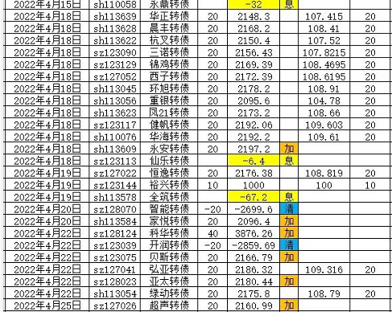
 | 参考方案 | 实行方案
<103 | 10 |  |  | 1、搜特转债，偏离-9%，收盘96
<100 | 10 |  |  | 2、广汇转债，偏离-4%，收盘93
<95 | 20 | 10 |  | 3、大秦转债，偏离-2%，收盘108
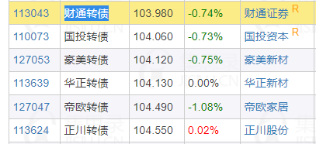
<90 | 30 | 20 |  | 4、利群转债，偏离-1%，收盘112
<85 | 40 | 30 |  | 5、景兴转债，偏离-1%，收盘119
<80 | 50 | 40 |  | 6、中银转债，偏离-1%，收盘108
<75 | 60 | 50 |  | 7、青农转债，偏离-1%，收盘103
 |  |  |  | 8、重银转债，偏离 0%，收盘100
 |  |  |  | 9、无锡转债，偏离 0%，收盘118

 |  |  | ■小盘低价格债：
 |  |  | 全筑转债101元，正川转债104元，晨丰转债104元，众兴转债106元，翔鹭转债106元，华阳转债106元，威派转债107元，华源转债107元，瀛通转债108元，正丹转债109元。

 |  |  | 全筑转债101元，正川转债104元，晨丰转债105元，众兴转债106元，翔鹭转债106元，威派转债107元，瀛通转债108元，华阳转债108元，华源转债109元，正丹转债109元。

 |  |  | 全筑转债102元，正川转债105元，晨丰转债105元，众兴转债106元，翔鹭转债106元，威派转债107元，华阳转债108元，瀛通转债108元，华源转债108元，威唐转债109元。

